상품제안서
엔보우 고리형USB 메모리 metal u 01 (4GB~128GB) (인쇄무료) | 상품코드: F23005

 |  |  |  |  |  |  | 02-412-0044 | www.easy1.co.kr
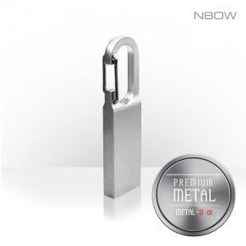

【상세/제작정보】

【인쇄/포장옵션】 | 레이저 / 포장지포장

【공급단가】 | 수량 | 100~ | 300~ | 500~ | 1,000~ | 3,000~
*VAT별도 | 8GB | 4,250원 | 4,180원 | 4,080원 | 3,970원 | 3,910원
 | 16GB | 4,770원 | 4,690원 | 4,580원 | 4,460원 | 4,390원
 | 32GB | 6,370원 | 6,270원 | 6,120원 | 5,960원 | 5,860원
 | 64GB | 9,000원 | 8,850원 | 8,640원 | 8,420원 | 8,280원

【상품 URL】 | https://easy1.co.kr:443/src/goods_detail.php?gdno=23005

